Лист1
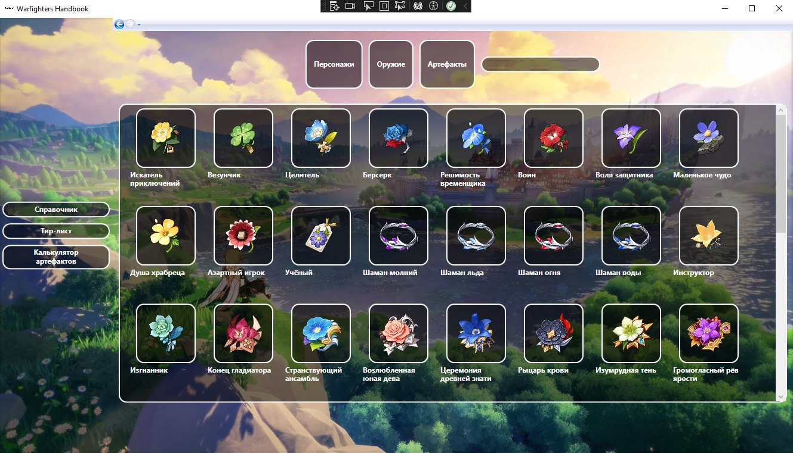
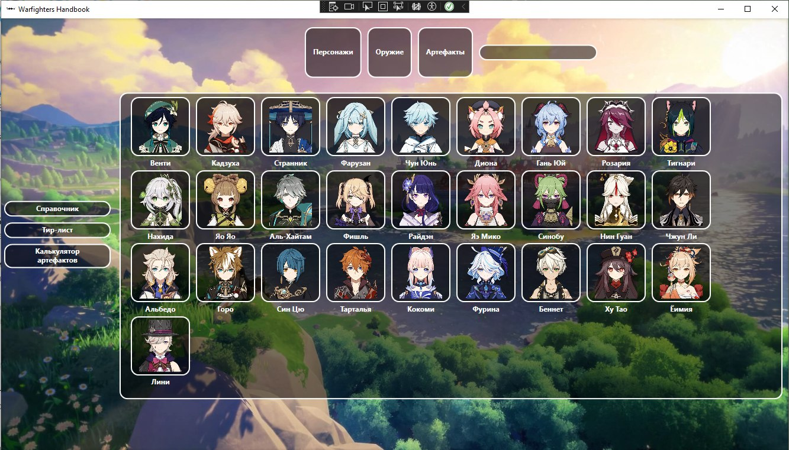
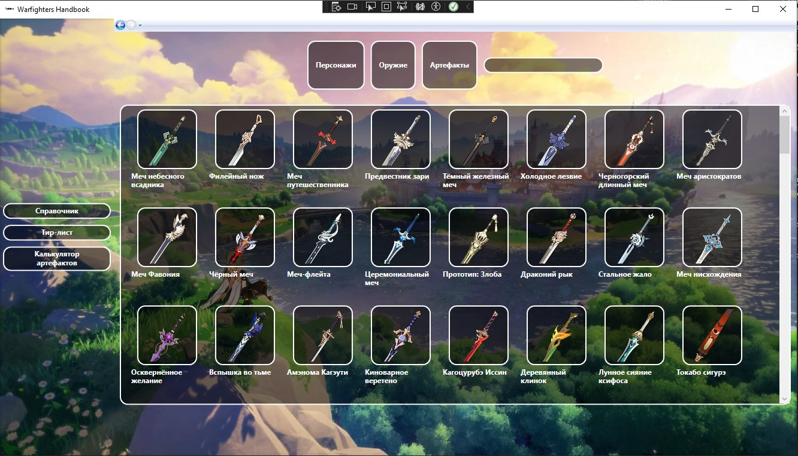
Даты тестирования | 2024-10-22
Test Case # | search_visible_data
Приоритет тестирования | Высокий
(Малый / Средний / Высокий)
Название тестирование / Имя | Поиск отображаемых данных
Резюме испытания | Необходимо проверить поиск отображаемых данных (персонажи, оружие и артефакты)
Шаги тестирования | 1 Запустить проект
Данные тестирования | Наличие локальной базы данных с данными
Ожидаемый результат | Приложение должно показывать введенные в поиске персонажи, оружие и артефакты
Фактический результат | Информация по персонажам, оружиям и артефактам отображается корректно

Лист2
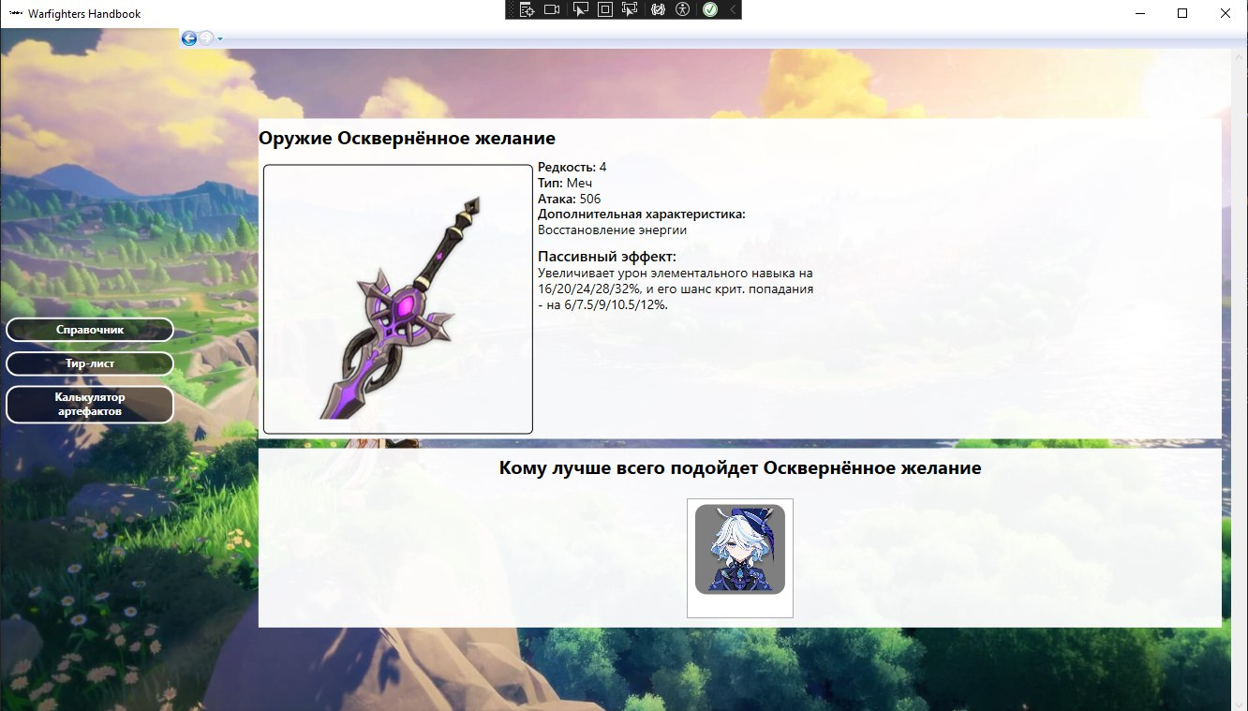
Даты тестирования | 2024-10-22
Test Case # | info_weapons
Приоритет тестирования | Высокий
(Малый / Средний / Высокий)
Название тестирование / Имя | Отображение информации об оружии
Резюме испытания | Необходимо проверить что при нажатии на изображение выбранного оружия отобразится описание, основные характеристики и список персонажей (кому оно подходит)
Шаги тестирования | 1 Нажать на кнопку "Оружие"; 2 Нажать на изображение любого оружия.
Данные тестирования | Наличие локальной базы данных с данными
Ожидаемый результат | Приложение должно показывать полную информацию об оружии
Фактический результат | Информация об оружии отображается корректно

Лист3
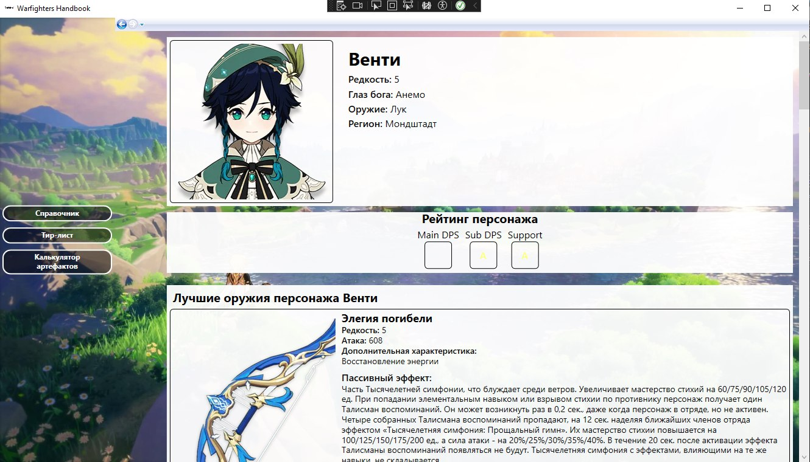
Даты тестирования | 2024-10-22
Test Case # | info_characters
Приоритет тестирования | Высокий
(Малый / Средний / Высокий)
Название тестирование / Имя | Отображение информации о персонаже
Резюме испытания | Необходимо проверить, что при выборе категории "Персонажи" отобразится список персонажей , а при нажатии на изображениие выбранного персонажа - краткое описание и четыре кнопки для просмотра информации о талантах, созвездиях, оружиях и артефактах.
Шаги тестирования | 1 Нажать на изображение персонажа
Данные тестирования | Наличие локальной базы данных с данными
Ожидаемый результат | Приложение должно показывать полную информацию связанную с персонажем, включая четыре кнопки для просмотра
Фактический результат | Общая информация по персонажу отображается корректно. Кнопок нет

Лист4
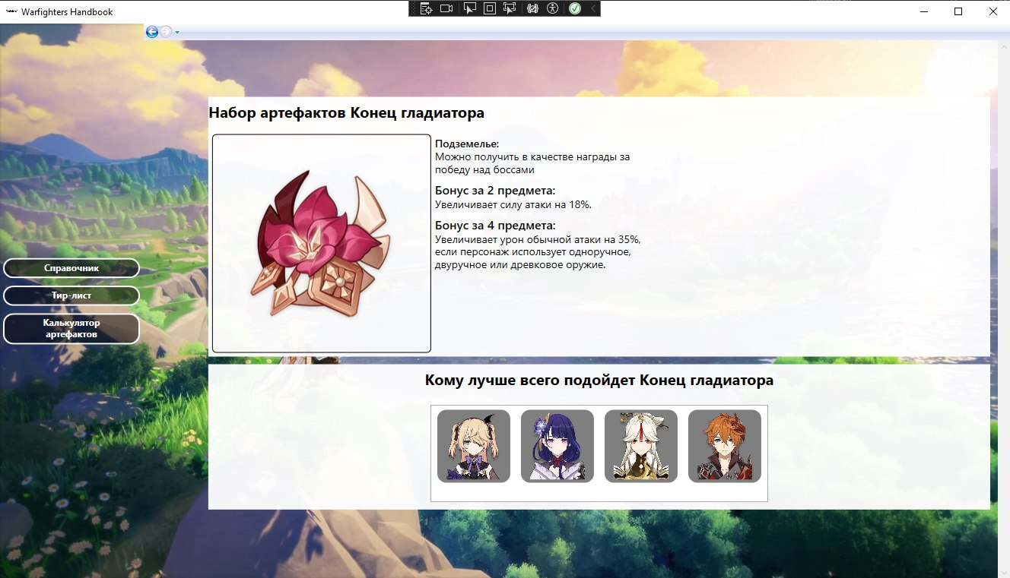
Даты тестирования | 2024-10-22
Test Case # | info_artefacts
Приоритет тестирования | Высокий
(Малый / Средний / Высокий)
Название тестирование / Имя | Отображение информации об артефакте
Резюме испытания | Необходимо проверить, что при выборе категории "Артефакты" отображается список всех артефактов, а при нажатии на изображение - описание, место добычи и кому из персонажей подходит
Шаги тестирования | 1 Нажать на кнопку "Артефакты" 2 Нажать на изображение артефакта
Данные тестирования | Наличие локальной базы данных с данными
Ожидаемый результат | Приложение должно показывать полную информацию связанную с артефактом
Фактический результат | Информация об артефакте отображается корректно

Лист5
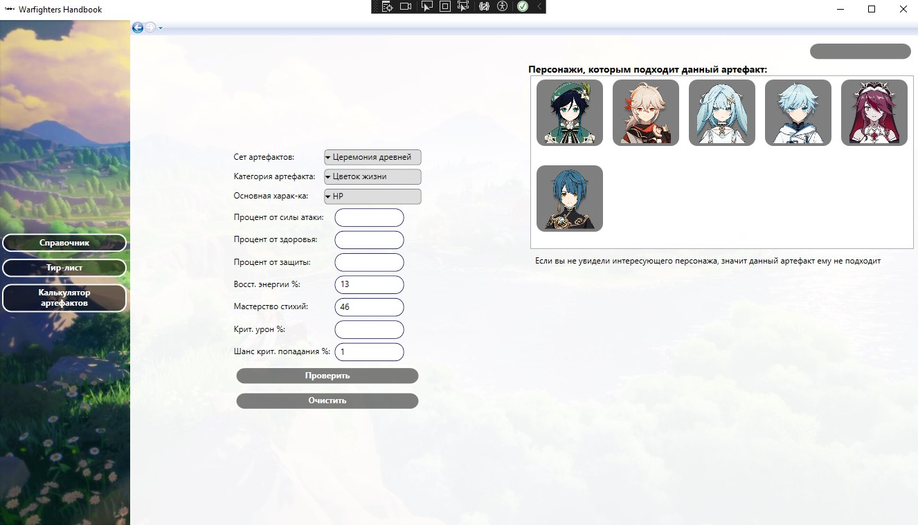
Даты тестирования | 2024-10-22
Test Case # | calc_artefacts
Приоритет тестирования | Высокий
(Малый / Средний / Высокий)
Название тестирование / Имя | Калькулятор артефактов
Резюме испытания | Необходимо проверить, что калькулятор артефактов работает
Шаги тестирования | 1 Нажать на кнопку "Калькулятор артефактов" 2 Выбрать сет артефактов; 3 Выбрать категорию артефакта; 4 Выбрать основную характеристику; 5 Ввести восст энергию %; 6 Ввести мастерство стихий; 7 Ввести шанс крит попадания %; 8 Нажать на кнопку "Проверить".
Данные тестирования | 1 Сет артефактов: "Церемония древней"; 2 Категория артефакта: "Цветок жизни"; 3 Основная характеристика: "HP"; 4 Восст энергия %: "13"; 5 Мастерство стихий: "46"; 6 Шанс крит попадания %: "1".
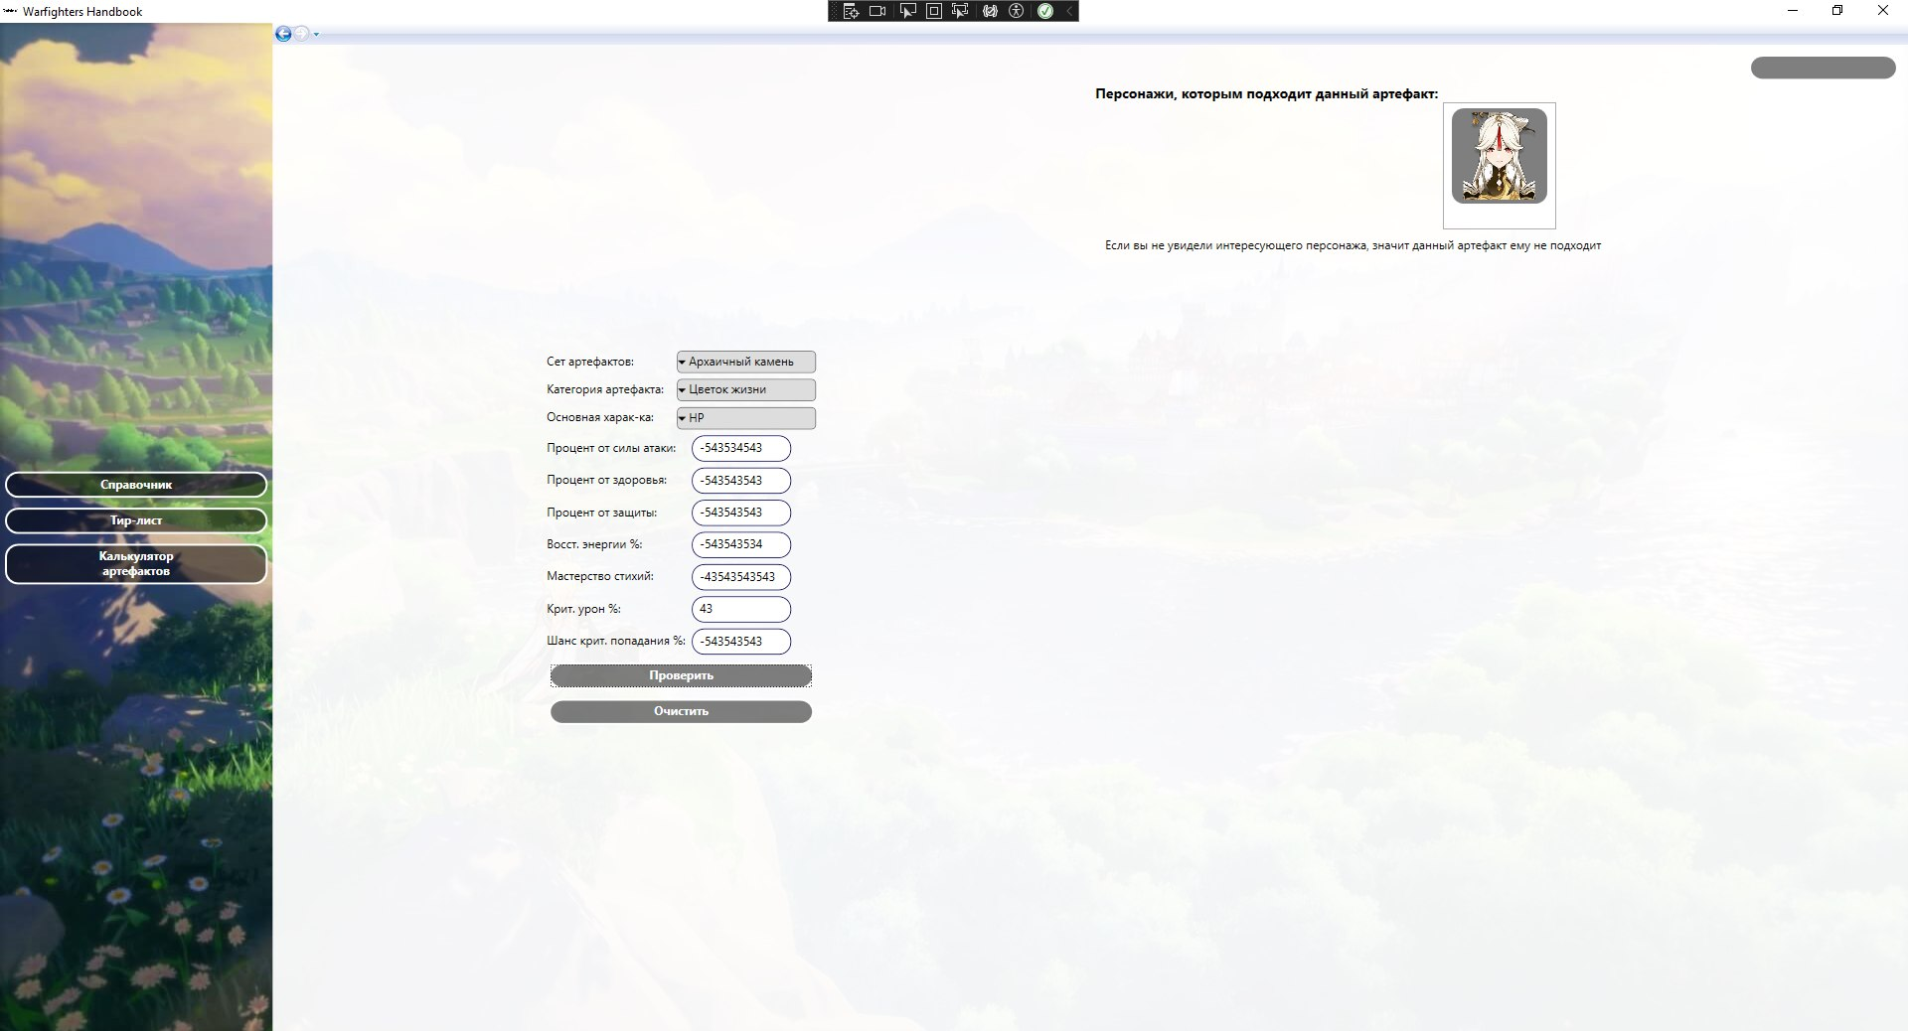
Ожидаемый результат | Калькулятор должен принимать допустимые значения и не выдавать исключений. На основе введенных данных должен рекомендовать персонажем, которым подходит данный артефакт
Фактический результат | В текстовое поле можно вставить любые значения как положительные так и отрицательные и в любом обьеме

Лист6
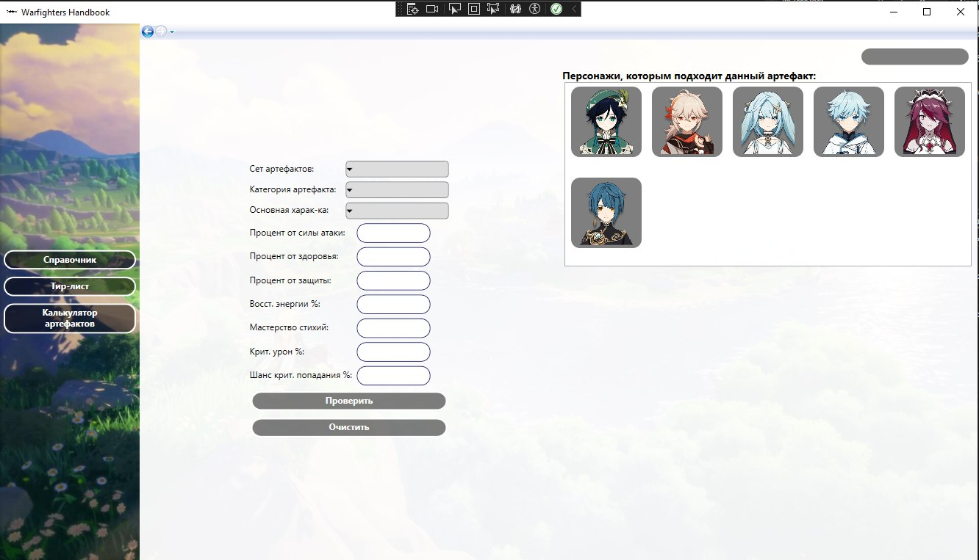
Даты тестирования | 2024-10-22
Test Case # | calc_artefacts_clear
Приоритет тестирования | Средний
(Малый / Средний / Высокий)
Название тестирование / Имя | Кнопка очистки калькулятора артефактов
Резюме испытания | Необходимо проверить, что в калькуляторе артефактов работает кнопка "Очистить"
Шаги тестирования | 1 Нажать на кнопку "Очистить"
Данные тестирования | 1 Сет артефактов: ""; 2 Категория артефакта: ""; 3 Основная характеристика: ""; 4 Восст энергия %: ""; 5 Мастерство стихий: ""; 6 Шанс крит попадания %: ""; 7 Процент от силы атаки: ""; 8 Процент от защиты: ""; 9 Крит урон %: "".
Ожидаемый результат | Приложение должно очистить данные в калькуляторе
Фактический результат | Введенные данные очищаются, остаются персонажи

Лист7
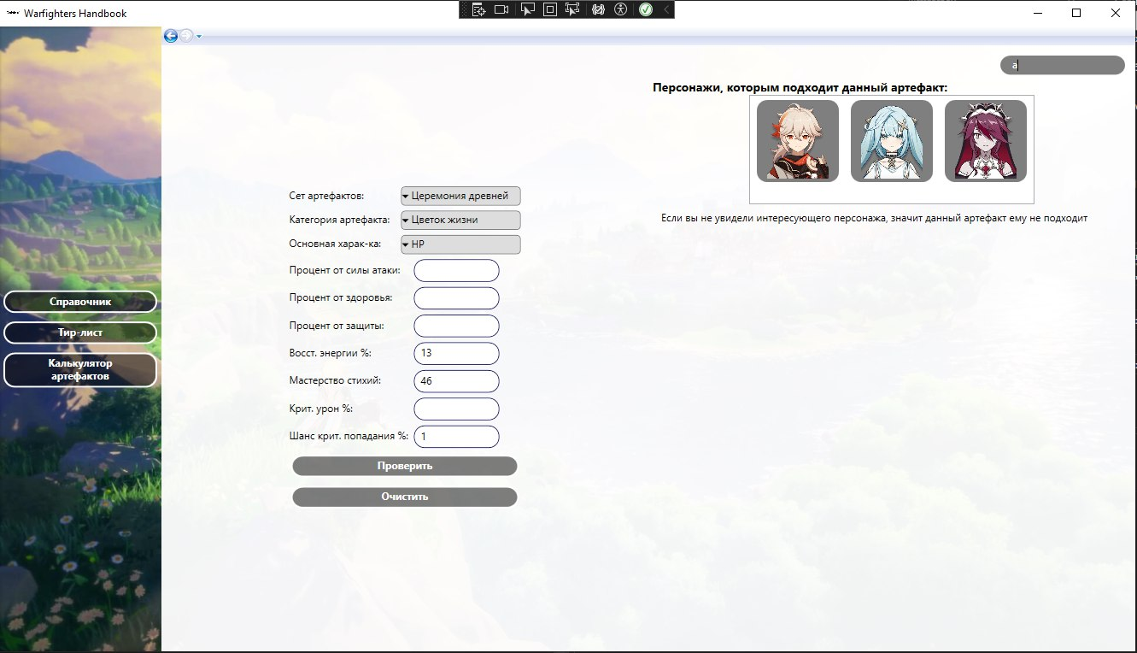
Даты тестирования | 2024-10-22
Test Case # | calc_artefacts_search
Приоритет тестирования | Средний
(Малый / Средний / Высокий)
Название тестирование / Имя | Поиск калькулятора артефактов
Резюме испытания | Необходимо проверить, что в калькуляторе артефактов работает поиск
Шаги тестирования | 1 Выбрать сет артефактов; 2 Выбрать категорию артефакта; 3 Выбрать основную характеристику; 4 Ввести восст энергию %; 5 Ввести мастерство стихий; 6 Ввести шанс крит попадания %; 7 Нажать на кнопку "Проверить"; 8 Ввести в поиск имя персонажа.
Данные тестирования | 1 В поиске: "а"
Ожидаемый результат | Поиск должен вывести персонажей, у которых имя начинается на букву "А".
Фактический результат | Отобразились персонажи у которых имя начинается на букву "А". Если раннее нажималась кнопка "Очистить" и данные в калькуляторе пусты, поиск оставшихся персонажей работает некорректно

Лист8
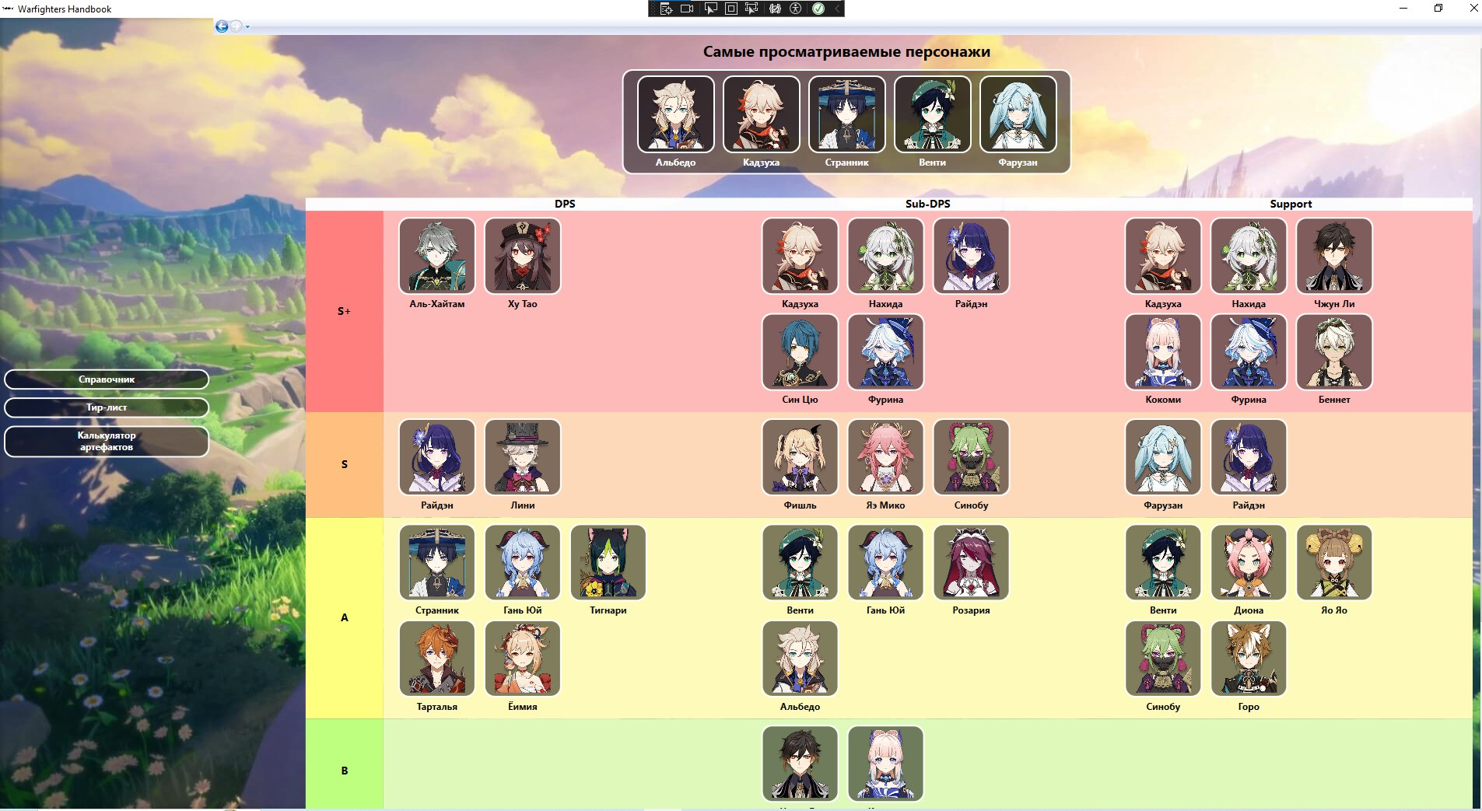
Даты тестирования | 2024-10-22
Test Case # | tier_list
Приоритет тестирования | Высокий
(Малый / Средний / Высокий)
Название тестирование / Имя | Тир-лист
Резюме испытания | Необходимо проверить, что тир - лист отображается корректно
Шаги тестирования | 1 Нажать на кнопку "Тир-лист".
Данные тестирования | Наличие локальной базы данных с данными
Ожидаемый результат | Персонажи должны располагаться в зависимости от популярности. Список самых популярных персонажей должен отображаться внизу.
Фактический результат | Все персонажи отображаются коррректно, но список самых просматриваемых персонажей находится наверху.

Лист10
Даты тестирования | 2024-10-22
Test Case # | calc_artefacts_correct_1
Приоритет тестирования | Средний
(Малый / Средний / Высокий)
Название тестирование / Имя | Корректность значений в калькуляторе артефактов
Резюме испытания | Необходимо проверить, что введенные данные в "калькулятор артефактов" не будут аномальными
Шаги тестирования | 1 Нажать на кнопку "Калькулятор артефактов" 2 Выбрать сет артефактов; 3 Выбрать категорию артефакта; 4 Выбрать основную характеристику; 5 Ввести восст энергию %; 6 Ввести мастерство стихий; 7 Ввести шанс крит попадания %; 8 Вести процент от силы атаки; 9 Ввести процент от зводорья; 10 Ввести процент от защиты; 11 Ввести крит урон %; 12 Нажать на кнопку "Проверить". | 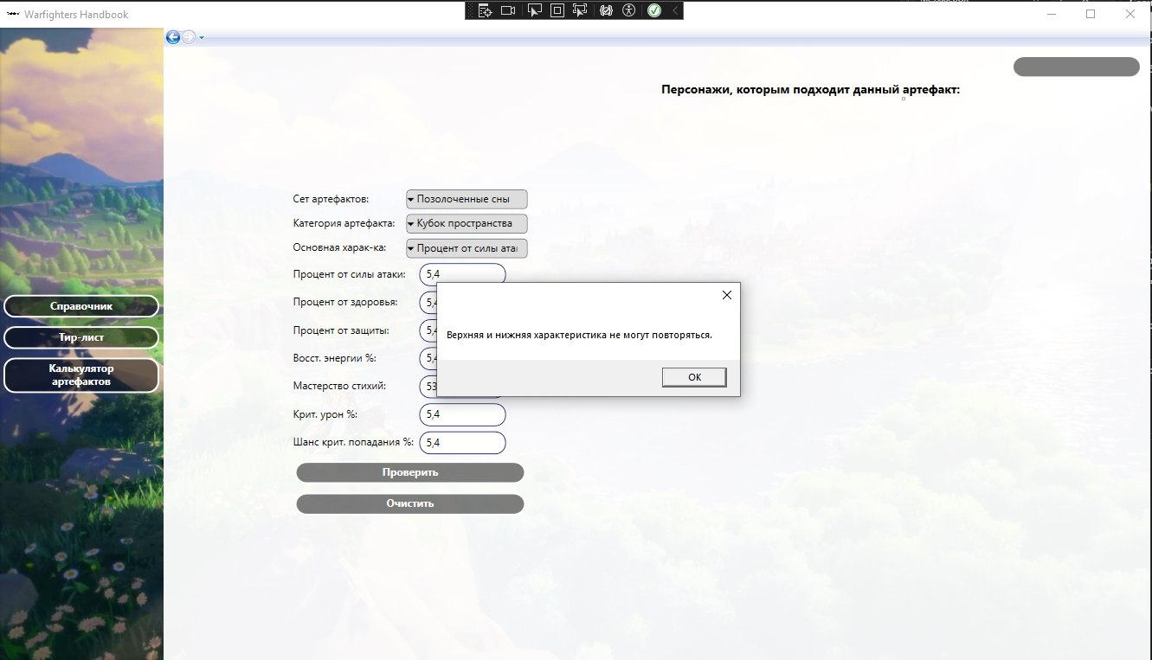
Данные тестирования | 1 Сет артефактов: "Позолоченные сны"; 2 Категория артефакта: "Кубок пространства"; 3 Основная характеристика: "Процент от силы атаки"; 4 Восст энергия %: "5,4"; 5 Мастерство стихий: "5,4"; 6 Шанс крит попадания %: "5,4"; 7 Процент от силы атаки: "5,4"; 8 Процент от защиты: "5,4"; 9 Крит урон %: "5,4".
Ожидаемый результат | При нажатии на кнопку "Проверить" выйдет сообщение об исключении.
Фактический результат | При нажатии на кнопку "Проверить" выходит сообщение "Верхняя и нижняя характеристика не могут повторяться."

Лист11
Даты тестирования | 2024-10-22
Test Case # | calc_artefacts_correct_2.1
Приоритет тестирования | Средний
(Малый / Средний / Высокий)
Название тестирование / Имя | Корректность значений в калькуляторе артефактов
Резюме испытания | Необходимо проверить, что введенные данные в калькулятор артефактов не будут аномальными
Шаги тестирования | 1 Нажать на кнопку "Калькулятор артефактов" 2 Выбрать сет артефактов; 3 Выбрать категорию артефакта; 4 Выбрать основную характеристику; 5 Ввести восст энергию %; 6 Ввести мастерство стихий; 7 Ввести шанс крит попадания %; 8 Ввести процент от зводорья; 9 Ввести процент от защиты; 10 Ввести крит урон %; 11 Нажать на кнопку "Проверить". | 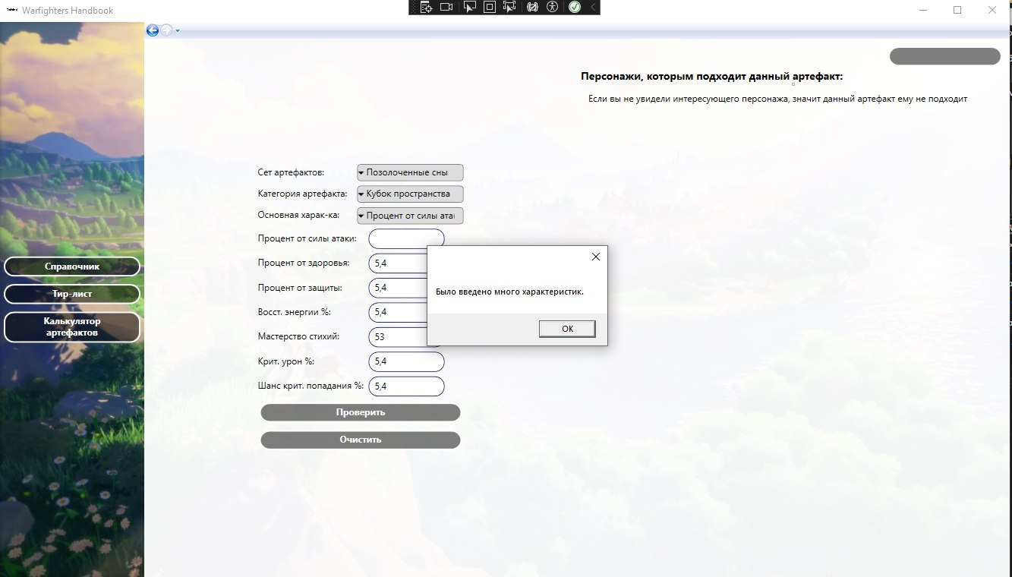
Данные тестирования | 1 Сет артефактов: "Позолоченные сны"; 2 Категория артефакта: "Кубок пространства"; 3 Основная характеристика: "Процент от силы атаки"; 4 Восст энергия %: "5,4"; 5 Мастерство стихий: "5,4"; 6 Шанс крит попадания %: "5,4"; 7 Процент от защиты: "5,4"; 8 Крит урон %: "5,4".
Ожидаемый результат | При нажатии на кнопку "Проверить" выйдет сообщение об исключении.
Фактический результат | При нажатии на кнопку "Проверить" выходит сообщение "Было введено много характеристик."

Лист12
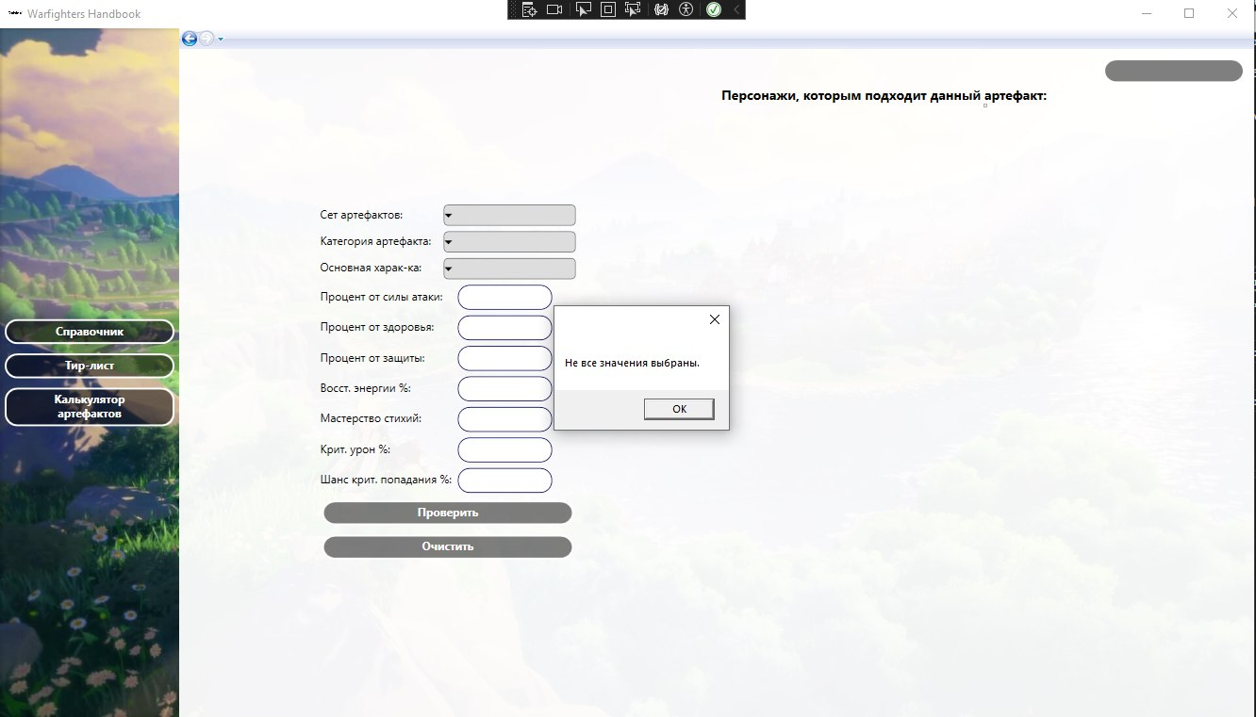
Даты тестирования | 2024-10-22
Test Case # | calc_artefacts_correct_3
Приоритет тестирования | Средний
(Малый / Средний / Высокий)
Название тестирование / Имя | Проверка калькулятора артефактов при пустых значениях
Резюме испытания | Необходимо проверить, что при пустых значениях не выдается ошибок
Шаги тестирования | 1 Нажать на кнопку "Проверить".
Данные тестирования | 1 Сет артефактов: ""; 2 Категория артефакта: ""; 3 Основная характеристика: ""; 4 Восст энергия %: ""; 5 Мастерство стихий: ""; 6 Шанс крит попадания %: ""; 7 Процент от силы атаки: ""; 8 Процент от защиты: ""; 9 Крит урон %: "".
Ожидаемый результат | При нажатии на кнопку "Проверить" выйдет сообщение об исключении.
Фактический результат | При нажатии на кнопку "Проверить" выходит сообщение "Не все значения выбраны."

Лист13

Даты тестирования | 2024-10-22
Test Case # | calc_artefacts_correct_2.2
Приоритет тестирования | Средний
(Малый / Средний / Высокий)
Название тестирование / Имя | Корректность значений в калькуляторе артефактов
Резюме испытания | Необходимо проверить, что введенные данные в калькулятор артефактов не будут аномальными
Шаги тестирования | 1 Нажать на кнопку "Калькулятор артефактов" 2 Выбрать сет артефактов; 3 Выбрать категорию артефакта; 4 Выбрать основную характеристику; 5 Нажать на кнопку "Проверить".
Данные тестирования | 1 Сет артефактов: "Церемония древней"; 2 Категория артефакта: "Цветок жизни"; 3 Основная характеристика: "HP"; 7 Процент от силы атаки: "-99999999999999".
Ожидаемый результат | Вывод сообщения о большом числовом значении
Фактический результат | При нажатии на кнопку "Проверить" выходит сообщение "Было введено много характеристик."

